Sayfa1
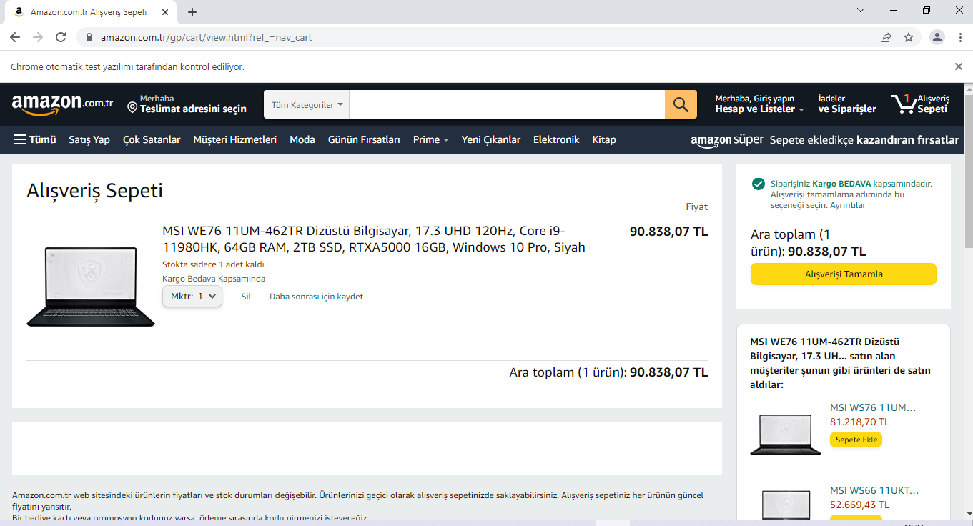
Tüm testler koşturulduktan sonra,sepete ürün eklenip ödeme sayfasına yönlendiriliyor.

